상품제안서
쉘브르 3단포리체크바이어스 | 상품코드: F08860

 |  |  |  |  |  | 02-412-0044 | www.easy1.co.kr
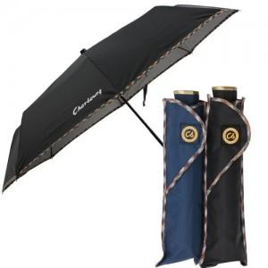 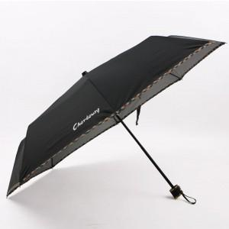 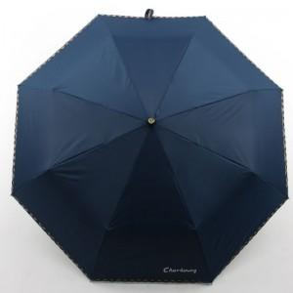

【상세/제작정보】 | 100개이하는 손잡이인쇄 10,000원 원단인쇄 30,000원 추가됩니다

【인쇄/포장옵션】 | 실크 / 포장지포장

【공급단가】 | 수량 | 100~ | 300~ | 1,000~ | 2,000~
*VAT별도 | 단가 | 4,860원 | 4,680원 | 4,500원 | 4,320원

【상품 URL】 | https://dev.easy1.co.kr:443/src/goods_detail.php?gdno=8860

